Tableau de bord Change
Option Explicit
Private Sub Worksheet_Activate()
Dim objChart As ChartObject
Dim rngChart As Range
Set objChart = Me.ChartObjects(1)
Set rngChart = Worksheets("Liste et calculs").Range("plg_graphique")
objChart.Chart.SetSourceData Source:=rngChart, PlotBy:=xlColumns
End Sub
Analyse d'écarts
 | A | B | C
Organisation | 2 | 4 | 2
Métier | 0 | 4 | 2
Outils | 1 | 3 | 2
Culture | 0 | 2 | 2

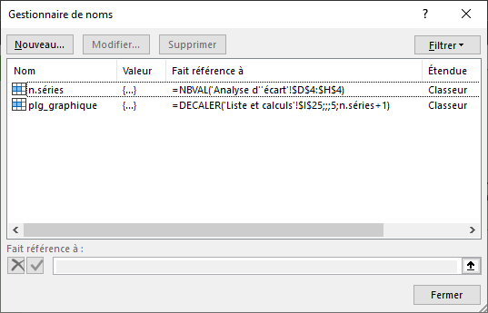
Remarques : XXX

